Sheet1
编号 | 资源类型 | 需求说明 | 超框说明 | 参考
1 | 部将动态超框皮肤 | 主体是捣药仙正在做月饼皮，旁边有多只月兔，1只递给药仙用于制作月饼的食材，还有1只拉起横幅，字是中秋快乐，参考右侧的端午皮肤中的小鸟拉横幅 | 超框部分需保留捣药仙主体、制作月饼动作、桌面月饼及两只互动月兔的完整结构，其中拉横幅月兔与横幅文字不可裁切 | 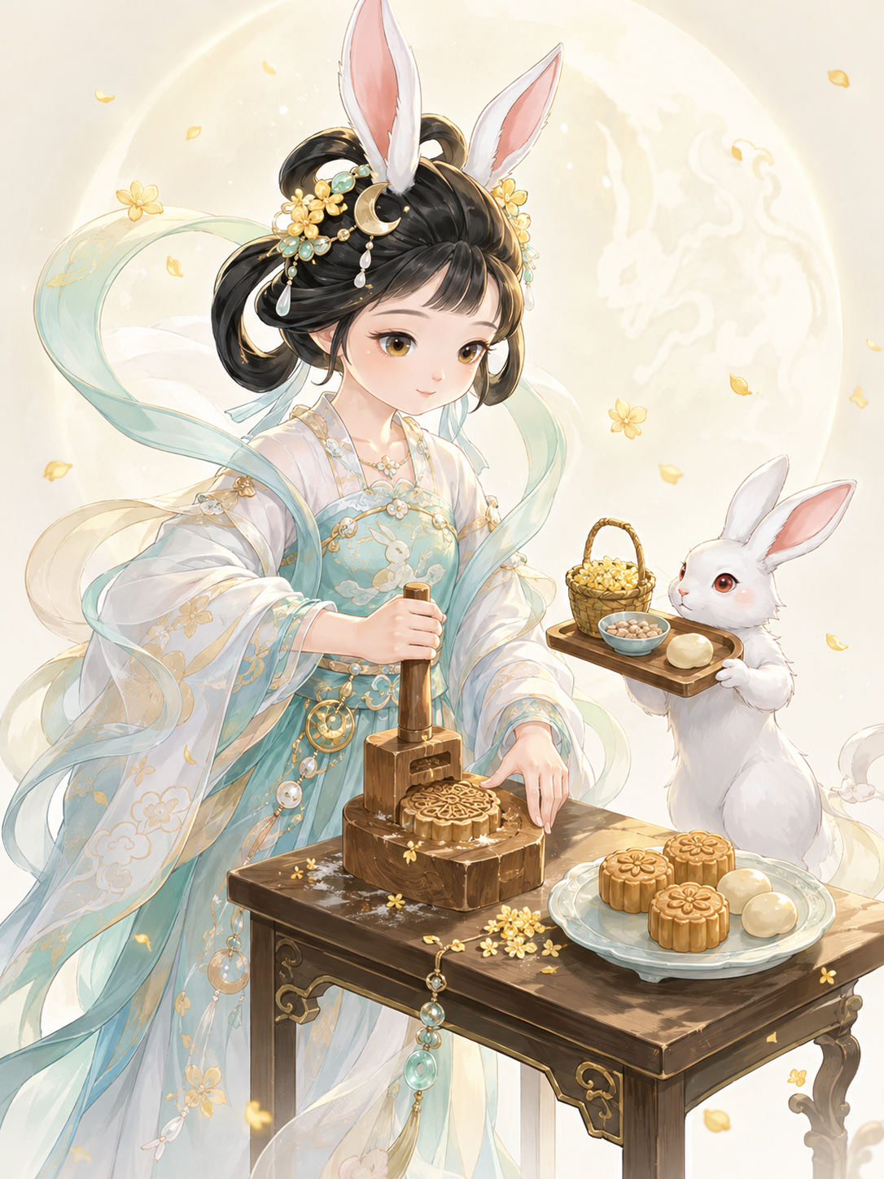
2 | 部将动态超框皮肤 | 李天王端坐或半倚于案前品茶。 一只手持茶盏，神态庄重从容；身前桌案上摆放月饼、茶具、等中秋相关物件；另一只手有自然伸向月饼、准备取月饼的动作，体现他正在过中秋、品茶赏月、享用月饼的节庆状态。整体气质应稳重、威严。 | 超框部分需保留李天王主体角色、品茶动作、取月饼手部动作以及桌面茶具和月饼的完整结构 | 